カードの種類
 | 種類
目次
カードの種類
 | ◇プレイヤー攻撃エフェクト | 命名規則 | AttackEffect.png
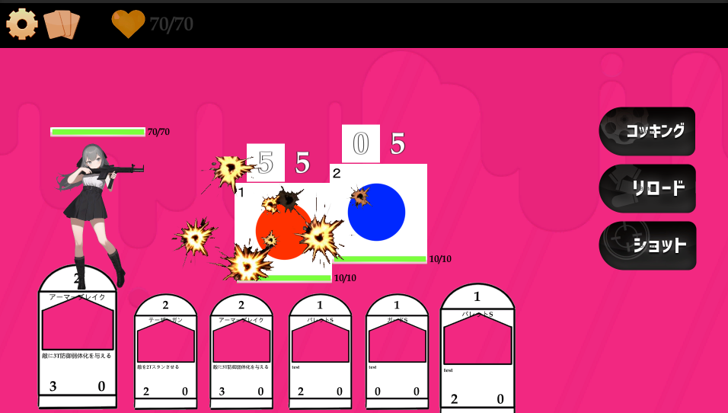
 |  |  |  | プレイヤーが敵を攻撃した際に敵の上に表示するエフェクト。

 |  |  |  | 弾痕

 |  |  |  | エフェクト共通事項
 |  |  |  |  | アニメーションはしない。フェードなどUnityプログラム上で制御する。

 | ◇プレイヤー防御エフェクト | 命名規則 | DiffenceEffect.png
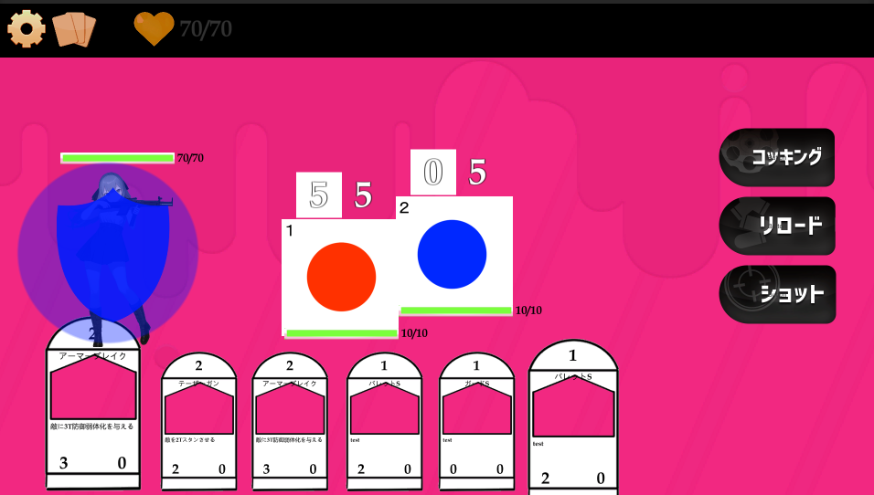
 |  |  |  | プレイヤー/敵が防御を発動させた時に真上に表示するエフェクト

 |  |  |  | 盾のようなイメージ

 |  |  |  | エフェクト共通事項
 |  |  |  |  | アニメーションはしない。フェードなどUnityプログラム上で制御する。

 | ◇プレイヤー特殊エフェクト | 命名規則 | SpecialEffect.png
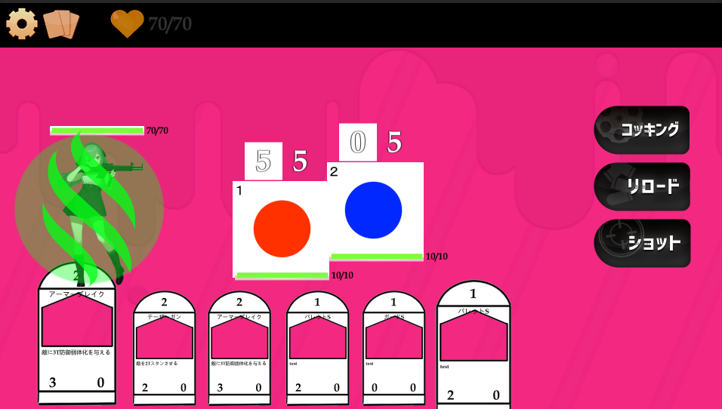
 |  |  |  | プレイヤー/敵がバフ(そのキャラに対してプラスの効果)を発動させた時に真上に表示するエフェクト

 |  |  |  | カラーイメージは緑。回復とは被らないようなイメージでお願いします。

 |  |  |  | エフェクト共通事項
 |  |  |  |  | アニメーションはしない。フェードなどUnityプログラム上で制御する。

 | ◇敵攻撃エフェクト | 命名規則 | ENAttackEffect.png
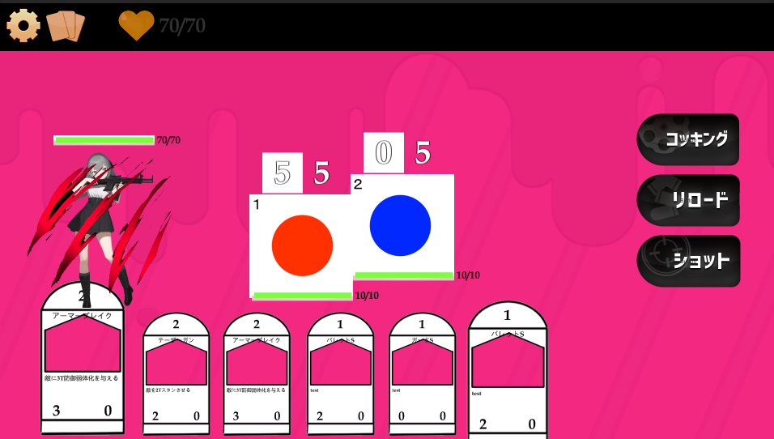
 |  |  |  | 敵がプレイヤーを攻撃してきた際にプレイヤーの上に表示するエフェクト

 |  |  |  | カラーイメージは赤。THE・被ダメのような爪とかが小野田君のイメージっぽい。

 |  |  |  | エフェクト共通事項
 |  |  |  |  | アニメーションはしない。フェードなどUnityプログラム上で制御する。

